功能&逻辑
试炼塔玩法

 | 功能入口 |  |  |  | 试炼塔基本规则
 |  |  |  |  | 1.设计目的是什么
 | 1.主界面点击【试炼塔】图标进入 |  |  |  | ▶ | 提供快速定位首领，获得装备、材料的途径。
 |  |  |  |  | ▶ | 验证自身实力
 |  |  |  |  | 2.解锁方式
 |  |  |  |  | ▶ | 玩家到达指定角色等级后开放。
 |  |  |  |  | 3.基本规则
 |  |  |  |  | ▶ | 试炼塔是独立副本。
 |  |  |  |  | ▶ | 副本有时间限制
 |  |  |  |  | ▶ | 副本通关有条件，可以重复挑战。
 |  |  |  |  | ▶
 |  |  |  |  | 4.数值节奏
 |  |  |  |  | ▶ | 首领难度随着层数提高而变难。
 |  | 参考图标

 | 试炼塔【当前为示例】
1
7
2

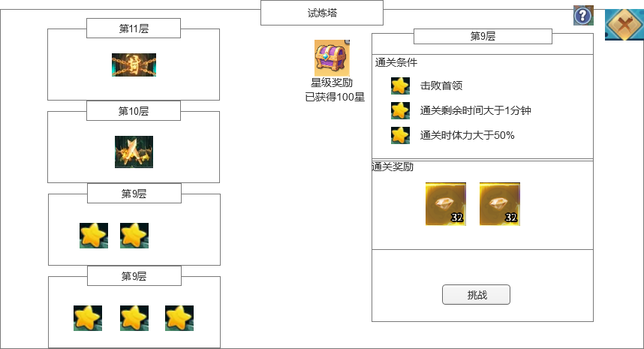
 |  |  | 1.功能标题 |  | 1.功能标题
 |  |  | ▶ | 显示功能的名称 | ▶ | 显示功能的名称
 |  |  | 2.背景图 |  | 2.背景图
 |  |  | ▶ | 需要有一张贴合功能的背景底图，一个塔的底图，可以上下滑动 | ▶ | 需要有一张贴合功能的背景底图，一个塔的底图，可以上下滑动
 |  |  | 3.试炼塔信息 |  | 3.试炼塔信息
 |  |  | ▶ | 显示塔的层数，塔需要有选中效果 | ▶ | 显示塔的层数，塔需要有选中效果
 |  |  | ▶ | 显示塔当前的状态，分为3种状态 | ▶ | 显示塔当前的状态，分为3种状态
4
 |  |  |  | 未解锁：显示未解锁的状态，可以用封之类的图案 |  | 未解锁：显示未解锁的状态，可以用封之类的图案
 |  |  |  | 当前挑战层数：显示玩家当前的层数，可以用挑战之类的图案 |  | 当前挑战层数：显示玩家当前的层数，可以用挑战之类的图案
 |  |  |  | 已通关层数：显示玩家通关后获得的星级，最多3星 |  | 已通关层数：显示玩家通关后获得的星级，最多3星
 |  |  | 4.当前试炼塔详细信息 |  | 4.当前试炼塔详细信息
 |  |  | ▶ | 显示当前选中试炼塔的层数 | ▶ | 显示当前选中试炼塔的层数
5
 |  |  | ▶ | 显示通关条件 | ▶ | 显示通关条件
 |  |  | ▶ | 前面星星需要有2种状态，达成和未达成（空心和实心2种星星） | ▶ | 前面星星需要有2种状态，达成和未达成（空心和实心2种星星）

6
 |  |  | 5.通关奖励 |  | 5.通关奖励
 |  |  | ▶ | 显示通关后的奖励信息 | ▶ | 显示通关后的奖励信息
 |  |  | ▶ | 奖励2到3个图标即可 | ▶ | 奖励2到3个图标即可

3
 |  |  | 6.挑战状态信息 |  | 6.挑战状态信息
 |  |  | ▶ | 显示挑战按钮。 | ▶ | 显示挑战按钮。
 |  |  |  | 如果未解锁的层数，则不能被选中塔。 |  | 如果未解锁的层数，则不能被选中塔。
 |  |  |  | 如果已解锁的层数但是未3星通关，则显示挑战。 |  | 如果已解锁的层数但是未3星通关，则显示挑战。
 |  |  |  | 如果已3星通关的层数，则显示清扫。 |  | 如果已3星通关的层数，则显示清扫。
 |  |  |  |  | ▶ | 清扫
 |  |  | 7.星级奖励 |  |  | 点击清扫获得当前层数的通关奖励
 |  |  | ▶ | 需要有一个星级奖励按钮，打开奖励弹窗界面 |  | 每天只能清扫1次，清扫后所有层数的清扫按钮都变灰
 |  |  | ▶ | 按钮下面需要显示当前玩家获得的星数。 | 7.星级奖励
 |  |  |  |  | ▶ | 需要有一个星级奖励按钮，打开奖励弹窗界面
 |  |  |  |  | ▶ | 按钮下面需要显示当前玩家获得的星数。

 |  | 副本内左框界面【当前为示例】

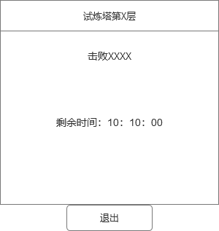

 |  | 星级奖励弹窗界面【当前为示例】

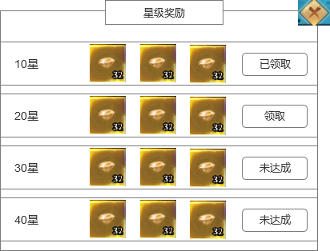
 |  |  | 1.领取按钮
 |  |  | ▶ | 分3种状态
 |  |  |  | 领取：达成条件，可以领取奖励
 |  |  |  | 已领取：已经领取奖励
 |  |  |  | 未达成：还未达成条件，不可领取奖励

参考图
